差旅费报销单
附
件
张
差旅费报销单 |  |  |  |  |  |  |  |  |  |  |  |  |  |  |  |  |  |  |  |  |  |  | 附件 张
姓名： |  |  |  |  |  |  |  |  | 时间：XX年XX月XX日 |  |  |  |  |  |  |  |  |  | 单位：元
起日 |  | 止日 |  | 合计天数 | 各 项 补 助 费 |  |  |  |  |  |  |  |  |  | 车 船 杂 支 费
 |  |  |  |  |  |  |  |  |  |  |  |  |  |  |  |  |  |  |  |  |  | 合计
 |  |  |  |  | 伙食补助 |  |  | 住宿补助 |  |  | 未买卧铺补助 |  |  | 夜间乘硬座超过12小时补助 | 火车费 | 汽车费 | 轮船费 | 飞机费 | 市内交通 | 住宿费 | 其他杂支
月 | 日 | 月 | 日 |  | 天数 | 标准 | 金额 | 天数 | 标准 | 金额 | 票价 | 标准 | 金额
 |  |  |  |  |  |  |  |  |  |  |  |  |  |  |  |  |  |  |  |  |  | 金额

合计人民币大写 万 仟 佰 拾 元 角 分
原借差旅费________________元 报销________________元 剩余交回________________元
出差事由
领导签字： 会计主管签字： 领款人签字：

住宿费
序号 | 人员 | 酒店名称 | 入住日期 | 退住时间 | 标准（元/天） | 天数 | 金额 | 事由

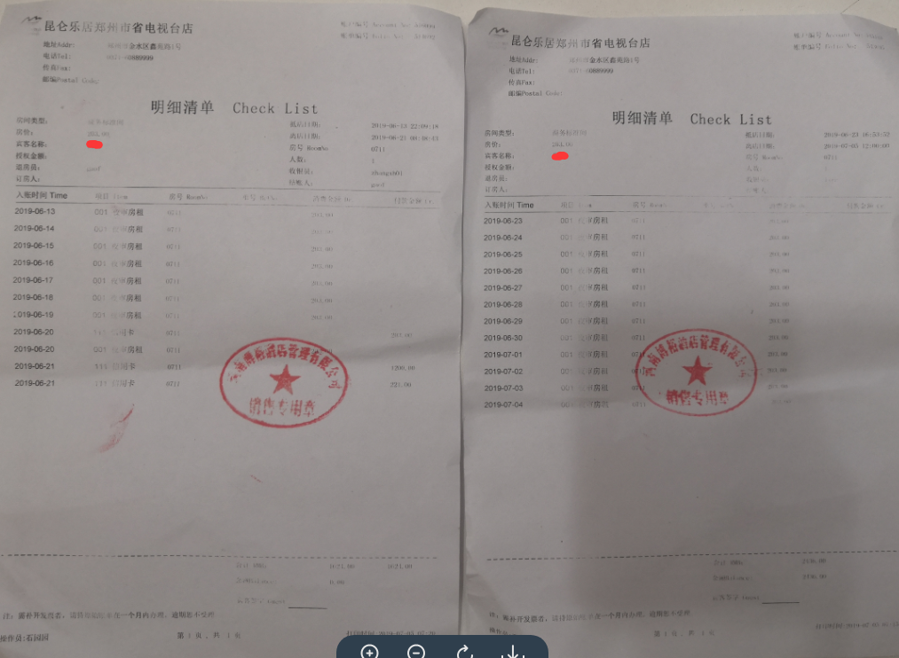

注：1.住宿费用本着安全、节约的原则选择住宿地点；
2.报销住宿费用需提供酒店开具的住宿清单，如右图；

